关系图
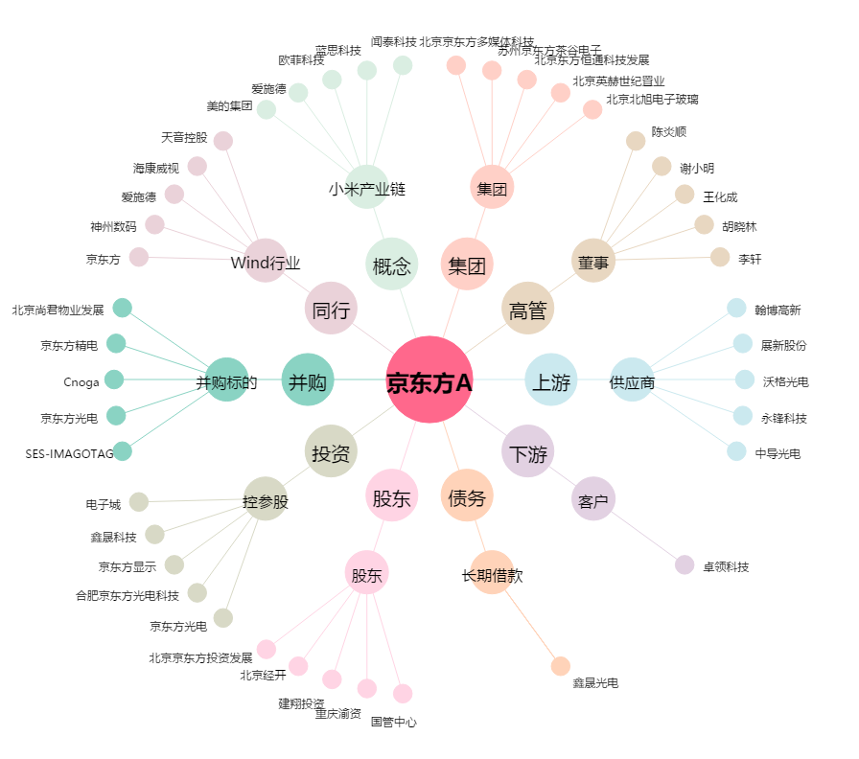
京东方A[000725.SZ] - 关系概览图

